transparencia dinai JUNIO 2024
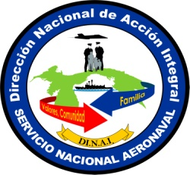
REPÚBLICA DE PANAMÁ
MINISTERIO DE SEGURIDAD PÚBLICA
SERVICIO NACIONAL AERONAVAL
DIRECCIÓN NACIONAL DE ACCIÓN INTEGRAL
ACTIVIDADES REALIZADAS EN JUNIO 2024

Fecha | Actividad | Comunidad | Distrito | Provincia | Personas Beneficiadas
2024-10-06 | Reconocimiento por parte de el MINSEG a las unidades del SENAN que realizan Programas de Prevención Social y Comunitario | Panamá | Panamá | Panamá | 35
14/06/2024 | Gira de Acción Social | Marta | La Pintada | Cocle | 200
18/06/2024 | Visita del Colegio Talmud Tora | Obarrio | Panamá | Panamá | 30
20/06/2024 | Aniversario # 53 del IPHE | El Chorro | Chorrera | Panamá Oeste | 100
26/06/2024 | Caminata del Día del Dengue | San Francisco | Panamá | Panamá | 100

 |  |  |  |  | 465

